Пропозиція_товари
 |  |  |  |  |  | Додаток №1 до Запиту 2999АР
 | Форма цінової пропозиції

(Назва Учасника), надає свою пропозицію щодо участі у закупівлі кавомашини
Відомості про підприємство |  |  | Повне найменування учасника – суб’єкта господарювання
 |  |  | Ідентифікаційний код за ЄДРПОУ або реєстраційний номер облікової картки платника податків
 |  |  | Реквізити (адреса - юридична та фактична, телефон, факс, телефон для контактів, e-mail, розрахунковий рахунок)
Відомості про особу (осіб), які уповноважені представляти інтереси Учасника |  |  | (Прізвище, ім’я, по батькові, посада, контактний телефон).

№ п/п | Технічні характеристики та опис |  | Кількість | Ціна, за одиницю, (з урахуванням всіх податків і зборів) * | Вартість, грн., (з урахуванням всіх податків і зборів) * | Умови оплати, % передплати /післяплати | Термін поставки товару, календарних днів

Запит** |  | Пропозиція (вказати модель (торгову марку), виробника, параметри та характеристики продукції, надати фото.
1 | 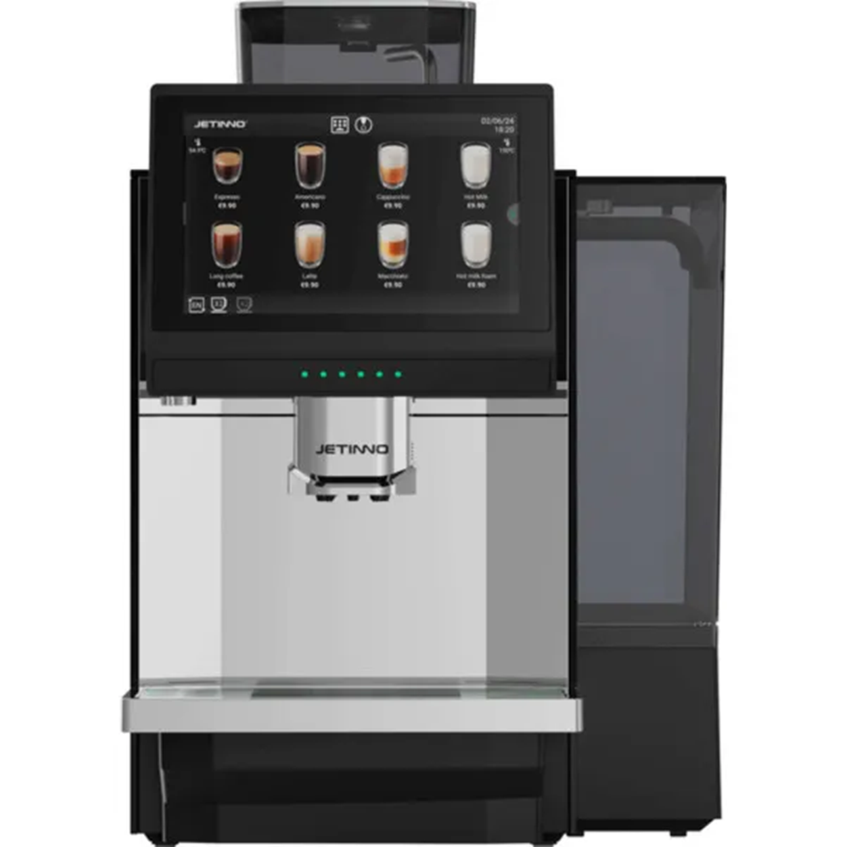 Кавомашина Jetinno JL36A або аналог Тип кави: Зернова Мелена. Приготування капучіно: Автокапучінатор Індивідуальні налаштування: Регулювання жорсткості води Регулювання міцності кави Регулювання обсягу молока Регулювання щільності піни Регулювання розміру порції меленої кави Тип керування: Сенсорне Дисплей: Так Запрограмованих напоїв: не менше 20 Приготування напоїв: Американо, Гаряча вода, Гаряче молоко, Капучіно, Кава Верленгертер, Кафе крема Кава лате Кавник Лонг блек Нітро-кава, Рістрето, Фільтр, Флет вайт, Чай, Еспресо, Еспресо доппіо, Еспресо-лунго, Еспресо-макіато. Регулювання кількості напою Автоматичне: Індикація готовності до роботи Захист від випадкового включення Індикатор наявності кави Споживана потужність, Вт 2900 Вт Тиск помпи: не менше 9 Бар Ємність контейнера для зерен: не менше 1200 г Ємність резервуара для води: не менше 2 л Тип жорен кавомолки: Металеві Ступенів помелу: не менше 10 Ємність контейнера для відходів: не менше 70 порцій Лоток для збору крапель Функціональні особливості: Автоматична програма очищення для системи подачі молока Автоматична промивка пристрою Блокування від дітей Можливість підключення до водопроводу Можливість підключення системи оплати Вбудована кавомолка Лічильник порцій Таймер управління зі смартфона Додаткові функції З капучінатором З кавомолкою Корпусу: Метал та пластик Гарантія: 12 місяців Комплектація: Кавомашина, Інструмент для очищення, Силіконова трубка капучинатора, Силіконова трубка подачі води, Рем комплект резинок, Інструкція, Гарантійний талон |  | 4 | 0.00 | 0.00

Всього вартість пропозиції, грн* |  |  |  | 0.00
* Товариство Червоного Хреста України є громадською неприбутковою організацією і просить надати максимальні знижки на товар, вказаний у ціновій пропозиції.
** Закупівля відбувається одним лотом.

Ми погоджуємось, що всі витрати, пов’язані з доставкою товару, завантажувально-розвантажувальними роботами, здійснюються за рахунок Постачальника за наданою адресою.
Ми погоджуємося та ознайомлені з умовами типового Договору ТЧХУ (Додаток №2 до Запиту).
Ми погоджуємося з умовами, що Замовник має право розділити дану закупівлю між декількома постачальниками за умови наявності більш вигідних умов на різні позиції.
Ми погоджуємося з умовами, що Ви можете відхилити нашу чи всі надані пропозиції, та розуміємо, що Ви не обмежені у прийнятті будь-якої іншої пропозиції з більш вигідними для Вас умовами.
Ми погоджуємось зафіксувати цінову пропозицію протягом 90 календарних днів з моменту подачі
Подаючи свою пропозицію ми підтверджуємо повну комплектацію та відповідність умовам зазначеним в Запиті.
Учасники повинні надсилати цінові пропозиції з підписом і печаткою (за наявності)

 | Керівник організації/ФОП:____________________________ ( ____________________)
 | МП підпис ПІБ

